数字人市场规模
 |  |  |  |  |  |  |  |  |  |  | Key in | Assumption | Calculation | Crosstab | 需访谈确认数据
 |  |  |  |  |  |  |  |  |  |  | Base |  |  |  |  |  |  |  |  | CAGR | CAGR
 |  |  |  |  |  | Unit |  | 2021 | 2022 | 2023 | 2024 | 2025E | 2026E | 2027E | 2028E | 2029E | 2030E |  |  | 21-24 | 24-30E |  | Source | 假设
 |  | Output

 |  | 全球 |  |  |  | RMB Bn |  | 1.3 | 2.9 | 3.4 | 4.1 | 5.2 | 8.2 | 11.9 | 17.5 | 29.5 | 47.0 |  |  | 44.7% | 50.4%
 |  |  | 中国 |  |  | RMB Bn |  | 0.5 | 1.3 | 1.6 | 2.0 | 2.4 | 3.6 | 4.9 | 6.8 | 10.6 | 15.5 |  |  | 55.8% | 40.3%
 |  |  | 海外 |  |  | RMB Bn |  | 0.8 | 1.7 | 1.8 | 2.0 | 2.7 | 4.5 | 7.0 | 10.7 | 18.9 | 31.5 |  |  | 36.1% | 57.9%

 |  | 中国share |  |  |  | % |  | 40% | 43% | 47% | 50% | 47% | 44% | 42% | 39% | 36% | 33%
 |  |  |  |  |  |  |  |  |  |  | [
 |  | 中国数字人智能体市场
 |  |  |  |  |  |  |  |  |  |  | 26.9% |  |  |  |  |  |  |  |  |  |  | Check 24-28
 |  | 数字人智能体市场规模 |  |  |  | RMB Bn |  | 0.5 | 1.3 | 1.6 | 2.0 | 2.4 | 3.6 | 4.9 | 6.8 | 10.6 | 15.5 |  |  | 55.8% | 40.3% | 35.06%
 |  |  | 金融 |  |  | RMB Bn |  | 0.1 | 0.3 | 0.3 | 0.4 | 0.4 | 0.5 | 0.7 | 0.9 | 1.2 | 1.4 |  |  | 65.8% | 23.8% | 24.45%
 |  |  | 文娱 |  |  | RMB Bn |  | 0.1 | 0.2 | 0.3 | 0.3 | 0.5 | 0.7 | 1.1 | 1.9 | 4.6 | 8.4 |  |  | 49.2% | 71.6% | 55.22%
 |  |  | 政务 |  |  | RMB Bn |  | 0.1 | 0.3 | 0.4 | 0.4 | 0.5 | 0.6 | 0.8 | 1.0 | 1.1 | 1.3 |  |  | 45.9% | 20.8% | 21.92%
 |  |  | 医疗 |  |  | RMB Bn |  | 0.1 | 0.1 | 0.2 | 0.3 | 0.3 | 0.5 | 0.8 | 1.0 | 1.2 | 1.4 |  |  | 58.2% | 28.0% | 33.39%
 |  |  | 教育 |  |  | RMB Bn |  | 0.1 | 0.1 | 0.1 | 0.3 | 0.3 | 0.6 | 0.8 | 0.9 | 1.1 | 1.3 |  |  | 70.7% | 30.4% | 38.39%
 |  |  | 零售 |  |  | RMB Bn |  | 0.1 | 0.2 | 0.3 | 0.3 | 0.4 | 0.6 | 0.8 | 1.0 | 1.4 | 1.7 |  |  | 56.0% | 32.8% | 34.68%

 |  | GJ-收入 |  |  |  | 人民币亿元 |  |  | 2 | 5 | 7 | 8 | 10 | 14 | 20
 |  |  | Share |  |  |  |  |  | 17.4% | 33.2% | 32.3% | 32.3% | 28.2% | 27.3% | 29.5%
 |  |  |  |  |  |  |  |  |  |  |  | 2443.4%
 |  |  |  |  |  |  |  |  | #DIV/0! | 141.4% | 23.5% | 20.1% | 29.4% | 32.4% | 48.1%
 |  | Yoy |  |  |  |  |  |  |  | 26.6% | 27.2% | 19.9% | 48.2% | 36.7% | 36.9% | 56.3% | 46.7%
 | 1 | 中国数字人智能体需求量TAM

 | 1 | 传统服务业人员保有量 |  |  |  | Mn |  | 75.7 | 77.3 | 79.4 | 81.7 | 84.7 | 87.9 | 91.1 | 94.5 | 97.8 | 101.7 |  |  | 2.6% | 3.7%
 |  |  | 金融 |  |  | Mn |  | 14.4 | 13.3 | 12.4 | 11.7 | 11.3 | 11.0 | 10.8 | 10.7 | 10.6 | 10.5 |  |  | -6.7% | -1.8% |  |  | 假设金融行业未来下降趋缓
 |  |  | 政务 |  |  | Mn |  | 6.0 | 6.6 | 7.3 | 8.0 | 9.0 | 10.0 | 11.0 | 12.0 | 13.0 | 14.0 |  |  | 9.8% | 9.8% |  |  | 假设中国狭义公务员比例2030年与英美国家持平的，达到2%；这一趋势表明，我国人口增长已进入下行通道，如果按照2024年的人口减少数量计算，预计到2030年总人口将跌破14亿人。
 |  |  | 教育 |  |  | Mn |  | 18.4 | 18.8 | 18.9 | 18.9 | 19.0 | 19.1 | 19.3 | 19.4 | 19.6 | 19.7 |  |  | 0.7% | 0.7%
 |  |  | 零售 |  |  | Mn |  | 21.1 | 22.2 | 23.3 | 24.4 | 25.6 | 26.7 | 27.9 | 29.0 | 30.1 | 31.7 |  |  | 5.2% | 4.4%
 |  |  | 医疗 |  |  | Mn |  | 8.6 | 8.9 | 9.6 | 10.3 | 11.0 | 11.8 | 12.6 | 13.3 | 14.1 | 14.9 |  |  | 5.7% | 6.3%
 |  |  | 文娱 |  |  | Mn |  | 7.1 | 7.5 | 7.9 | 8.4 | 8.8 | 9.2 | 9.7 | 10.1 | 10.5 | 10.9 |  |  | 5.7% | 4.6%
 |  | Yoy
 |  |  | 总计 |  |  | % |  |  | 2% | 3% | 3% | 4% | 4% | 4% | 4% | 4% | 4%
 |  |  | 金融 |  |  | % |  |  | -7% | -7% | -5% | -4% | -3% | -2% | -1% | -1% | -1% |  | 0.7
 |  |  | 政务 |  |  | % |  |  | 10% | 10% | 10% | 13% | 11% | 10% | 9% | 8% | 8%
 |  |  | 教育 |  |  | % |  |  | 2% | 1% | 0% | 1% | 1% | 1% | 1% | 1% | 1%
 |  |  | 零售 |  |  | % |  |  | 5% | 5% | 5% | 5% | 4% | 4% | 4% | 4% | 5% |  | 0.95
 |  |  | 医疗 |  |  | % |  |  | 3% | 8% | 7% | 7% | 7% | 6% | 6% | 6% | 5% |  | 0.95
 |  |  | 文娱 |  |  | % |  |  | 6% | 6% | 5% | 5% | 5% | 5% | 4% | 4% | 4% |  | 0.95

 | 注释：
 |  |  | 金融 |  |  | 第五次经济普查：中国金融行业2023年末人数为1235.5；包含货币金融服务、资本市场服务、保险业、其他金融业态； 我国金融行业分为货币金融服务、资本市场服务、保险业、其他金融业4大类，货币金融服务主要就是银行业，包括商业银行、农信社等，央行以及银行监管部门也包含在内。2023年相较2018年累计下降32% |  |  |  |  |  |  |  |  |  |  |  |  |  |  |  |  | 第五次经济普查；第三次经济普查
 |  |  | 政务 |  |  | 此处假设中国狭义公务员30年数量占总人口数辆的2.5%；中国的狭义公务员占总人口的比例低于国际发达国家水平，例如美国、英国等国家的公务员比例分别为2.9%和2.3% |  |  |  |  |  |  |  |  |  |  |  |  |  |  |  |  | 公开信息
 |  |  | 教育 |  |  | 2024年，中国教育从业者（专任教师）数量为1885.10万人。这个数字包括了各级各类学校的专任教师，其中义务教育阶段的专任教师数量最多，为1073.89万人 |  |  |  |  |  |  |  |  |  |  |  |  |  |  |  |  | 公开信息
 |  |  | 零售 |  |  | 2023年末，全国共有批发和零售业企业法人单位[1]1019.7万个，从业人员5325.7万人，分别比2018年末增长56.9%和32.9%。 | 根据《第四次全国经济普查公报》，截至2019年末，中国零售业共有295.7万个企业法人单位，从业人员总计1810.0万人 |  |  |  |  |  |  |  |  |  |  |  |  |  |  |  | 2021-2024年全国教育事业发展统计公报
 |  |  | 医疗 |  |  | 2023年末，根据《中国卫生健康统计提要》，全国执业医师与注册护士总人数为964.7万人 |  |  |  |  |  |  |  |  |  |  |  |  |  |  |  |  | 卫生健康统计纪要
 |  |  | 文娱 |  |  | 2023年末，根据《第五次全国经济普查公报》，全国文化体育娱乐业从业人员共792.9万人 |  |  |  |  |  |  |  |  |  |  |  |  |  |  |  |  | 第五次经济普查；第三次经济普查

 | 中国数字人智能体市场规模
1 | 金融

金融数字人市场规模= 1.1a新增金融机构数量 *1.1c单项目数字人支出单价

1 | 金融数字市场规模 |  |  |  |  | RMB Mn |  | 85.1 | 330.7 | 336.1 | 387.6 | 390.3 | 548.6 | 728.5 | 929.7 | 1,151.4 | 1,393.4 |  |  | 65.8% | 23.8%
 |  |  | Yoy |  |  | % |  |  | 288.7% | 1.6% | 15.3% | 0.7% | 40.6% | 32.8% | 27.6% | 23.9% | 21.0%
 | 注释：包含总部、分支机构、网点

 | 1.a | 数字人新渗透金融机构数量 |  |  |  | 000 unit |  | 0.3 | 1.1 | 1.1 | 1.4 | 1.2 | 1.6 | 1.9 | 2.2 | 2.5 | 2.8 |  |  | 69.6% | 12.4%

 | 1.b | 数字已渗透金融机构数量（保有量） |  |  |  | 000 unit |  | 0.3 | 1.4 | 2.5 | 3.9 | 5.1 | 6.7 | 8.6 | 10.7 | 13.2 | 16.0

 |  |  | 中国金融机构数量 |  |  | 000 unit |  | 283.6 | 282.2 | 280.8 | 279.4 | 278.0 | 276.7 | 275.4 | 274.1 | 272.7 | 271.4
 |  |  |  | 银行 |  | 000 unit |  | 186.2 | 185.2 | 184.3 | 183.4 | 182.5 | 181.6 | 180.7 | 179.8 | 178.9 | 178.0
 |  |  |  | 保险企业 |  | 000 unit |  | 85.6 | 85.2 | 84.8 | 84.3 | 83.9 | 83.5 | 83.1 | 82.7 | 82.2 | 81.8
 |  |  |  | 证券 |  | 000 unit |  | 11.8 | 11.8 | 11.7 | 11.6 | 11.6 | 11.6 | 11.6 | 11.6 | 11.6 | 11.6 |  |  |  |  |  | https://finance.eastmoney.com/a/202409063177658781.html

 |  |  | Yoy
 |  |  |  | 总计 |  | % |  |  | -0.5% | -0.5% | -0.5% | -0.5% | -0.5% | -0.5% | -0.5% | -0.5% | -0.5%
 |  |  |  | 银行 |  | % |  |  | -0.5% | -0.5% | -0.5% | -0.3% | -0.1% | -0.1% | 0.0% | 0.0% | 0.0% | 0.5 |  |  |  |  |  | 银行从业人员未来逐渐减少，假设网点数量同步减少
 |  |  |  | 保险企业 |  | % |  |  | -0.5% | -0.5% | -0.5% | -0.5% | -0.5% | -0.5% | -0.5% | -0.5% | -0.5%
 |  |  |  | 证券 |  | % |  |  | -0.5% | -0.5% | -0.5% | -0.5% | -0.5% | -0.5% | -0.5% | -0.5% | -0.5%

 |  | 中国金融保险网点数量测算
 |  |  | Yoy |  |  | % |  | -0.50% | -0.50% | -0.50% | -0.50% | -0.50% | -0.50% | -0.50% | -0.50% | -0.50% | -0.50%

 |  | 中国银行网点数量测算 |  |  |  | 000 unit |  | 186.2 | 185.2 | 184.3 | 183.4 | 182.5 | 181.6 | 180.7 | 179.8 | 178.9 | 178.0 |  |  |  |  |  | https://xkz.nfra.gov.cn/jr/
 |  |  | Yoy |  |  | % |  | -0.50% | -0.50% | -0.50% | -0.50% | -0.50% | -0.50% | -0.50% | -0.50% | -0.50% | -0.50%
 |  |  |  | 政策性银行 |  | 000 unit |  |  |  |  |  | 2.1
 |  |  |  | 商业银行 |  | 000 unit |  |  |  |  |  | 172.6
 |  |  |  | 农村信用社 |  | 000 unit |  |  |  |  |  | 7.78

 |  |  | 数字人渗透金融机构渗透率 |  |  | % |  | 0.10% | 0.5% | 0.9% | 1.4% | 1.9% | 2.4% | 3.1% | 3.9% | 4.9% | 5.9%
 |  |  |  | 渗透率增长 |  |  |  |  | 0.4% | 0.4% | 0.5% | 0.5% | 0.6% | 0.7% | 0.8% | 0.9% | 1.0% | 0.12%

 | 1.c | 单机构数字人每年支出 |  |  |  | 000 RMB |  | 300.0 | 293.3 | 301.1 | 280.0 | 316.7 | 353.3 | 390.0 | 426.7 | 463.3 | 500.0

 |  | 金融数字人案例分析
 |  |  | 银行及证券
 |  |  |  | 基础智能客服形象 |  | RMB 000 |  |  |  |  | 100 | 出门问问专家：一个3万，一般配备一男一女两个形象
 |  |  |  | 交互客服智能体 |  | RMB 000 |  |  |  |  | 150 | 出门问问专家一般10-20万，但银行不会超过30万
 |  |  | 保险企业
 |  |  |  | 核保理赔+形象 |  | RMB 000 |  |  |  |  | 1000 | 出门问问专家：一般100来万，集团性采购，包含形象定制、系统API打通、模型问答、语音转文字

2 | 文娱数字人市场规模

文娱数字人市场规模= 1.1a新增金融机构数量 *1.1c单项目数字人支出单价

2 | 文娱数字市场规模 |  |  |  |  | RMB Mn |  | 99.4 | 207.8 | 264.6 | 330.1 | 501.2 | 708.6 | 1,101.0 | 1,916.4 | 4,639.9 | 8,416.0 |  |  | 49.2% | 71.6%
 |  |  | 景区 |  |  | RMB Mn |  | 99.4 | 207.8 | 264.6 | 330.1 | 496.0 | 611.2 | 721.7 | 826.6 | 925.1 | 1,011.0 |  |  | 49.2% | 20.5%
 |  |  | 短剧 |  |  | RMB Mn |  | 0.0 | 0.0 | 0.0 |  | 2.2 | 70.4 | 269.3 | 731.7 | 1,839.4 | 3,463.5 |  |  | N.A. | N.A.
 |  |  | IP数字人 |  |  | RMB Mn |  | 0.0 | 0.0 | 0.0 | 0.0 | 3.0 | 27.0 | 109.9 | 358.1 | 1,875.5 | 3,941.5

2.1 | 文娱景区数字人市场规模 |  |  |  |  | RMB Mn |  | 99.4 | 207.8 | 264.6 | 330.1 | 496.0 | 611.2 | 721.7 | 826.6 | 925.1 | 1,011.0 |  |  | 49.2% | 20.5%
 |  | yoy |  |  |  |  |  |  | 109% | 27% | 25% | 50% | 23% | 18% | 15% | 12% | 9%

 | 2.1a | 数字人新渗透文娱景区数量 |  |  |  | 000 unit |  | 0.3 | 0.6 | 0.9 | 1.2 | 1.4 | 1.4 | 1.3 | 1.3 | 1.3 | 1.3 |  |  | 61.7% | 0.9%
 |  |  |  |  |  |  |  |  | 115.2% | 44.3% | 36.1% | 14.0% | -0.7% | -1.1% | -1.5% | -1.8% | -2.7%

 |  | 数字已渗透文娱景区数量（保有量） |  |  |  | 000 unit |  | 0.3 | 0.9 | 1.8 | 3.0 | 4.3 | 5.7 | 7.0 | 8.4 | 9.7 | 10.9 |  |  | 118.9% | 24.2%

 |  |  | 中国A级以上景区数量 |  |  | 000 unit |  | 14.2 | 14.9 | 15.7 | 16.5 | 17.4 | 18.2 | 19.1 | 19.9 | 20.7 | 21.5 |  |  | 5.2% | 4.5%
 |  |  |  |  |  |  |  |  | 5.1% | 5.2% | 5.4% | 5.1% | 4.8% | 4.6% | 4.4% | 4.1% | 3.9% | 0.95
 |  |  | 数字人渗透率 |  |  | % |  | 2% | 6% | 11% | 18% | 25% | 31% | 37% | 42% | 47% | 51% | 0.90 |  |  |  |  |  | 假设到30年渗透所有5a-4a景区（）

 | 2.1b | 单景区数字人每年支出 |  |  |  | 000 RMB |  | 350.0 | 340.0 | 300.0 | 275.0 | 362.5 | 450.0 | 537.5 | 625.0 | 712.5 | 800.0 |  |  | -7.7% | 19.5%

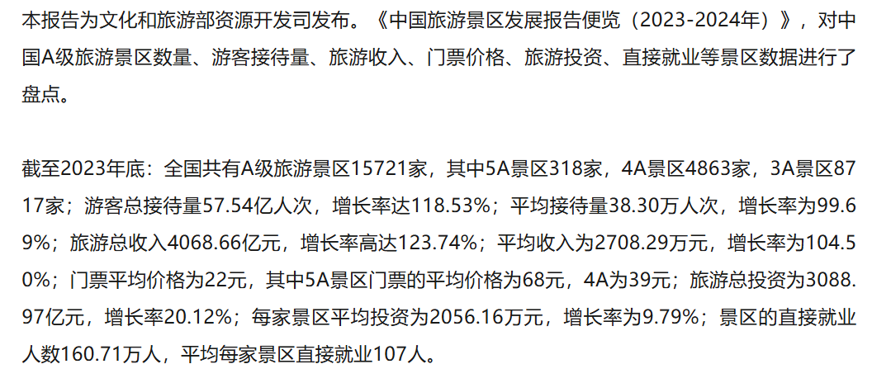
 |  | 注释：
 |  |  | 出门问问专家：景区类项目主要是形象定制，基本一个景区一个形象，均价30万左右
 |  |  | 景区未来数字人支出增长逻辑：景区互动型数字人需应用AIGC技术，从而单价上升
 |  |  | 出门问问专家：屏幕+数字人+形象 22万-150万如果需要本地化部署, 未来可能会私有化部署，因为数据隐私、延迟更低
 |  |  | 出门问问专家：价格上基本2021-2022涨的比较多，23-24年陷入价格战
 |  | For reference-中国3A及以上景区数量
 |  |  |  |  | A级以上总数 |  |  |  |  | 15.7 |  |  |  |  |  |  | 21.5
 |  |  |  |  | 5A | 000 unit |  |  |  | 0.3 | 2.03% |  |  |  |  |  | 0.4
 |  |  |  |  | 4A | 000 unit |  |  |  | 4.9 | 30.97% |  |  |  |  |  | 6.7
 |  |  |  |  | 3A | 000 unit |  |  |  | 8.7 | 55.52% |  |  |  |  |  | 12.0

 |  |  |  |  | 数字人渗透率
 |  |  |  |  | 5A | % |  |  |  | 100.00% |  |  |  |  |  |  | 100.00%
 |  |  |  |  | 4A | % |  |  |  | 30% |  |  |  |  |  |  | 100%
 |  |  |  |  | 3A | % |  |  |  | 0% |  |  |  |  |  |  | 32%

2.2 | 短剧数字人市场规模 |  |  |  |  | RMB Mn |  |  |  |  | 0.0 | 2.2 | 70.4 | 269.3 | 731.7 | 1,839.4 | 3,463.5 |  |  | N.A. | N.A.
 |  |  |  |  |  |  |  |  |  |  |  | #DIV/0! | 3127.27% | 282.50% | 171.67% | 151.37% | 88.30%
 | 2.2a | 数字人-enable短剧分钟数 |  |  |  | 000 min |  |  |  |  | 0.0 | 29.8 | 1,056.3 | 4,489.1 | 13,719.9 | 39,414.9 | 86,586.7 |  |  | N.A. | N.A. |  |  | 假设短剧70集一集大概3分钟

 |  | 数字人渗透短剧数量 |  |  |  | 000 unit |  |  |  |  | 0.00 | 0.11 | 3.77 | 16.03 | 49.00 | 140.77 | 309.24 |  |  | N.A. | N.A.

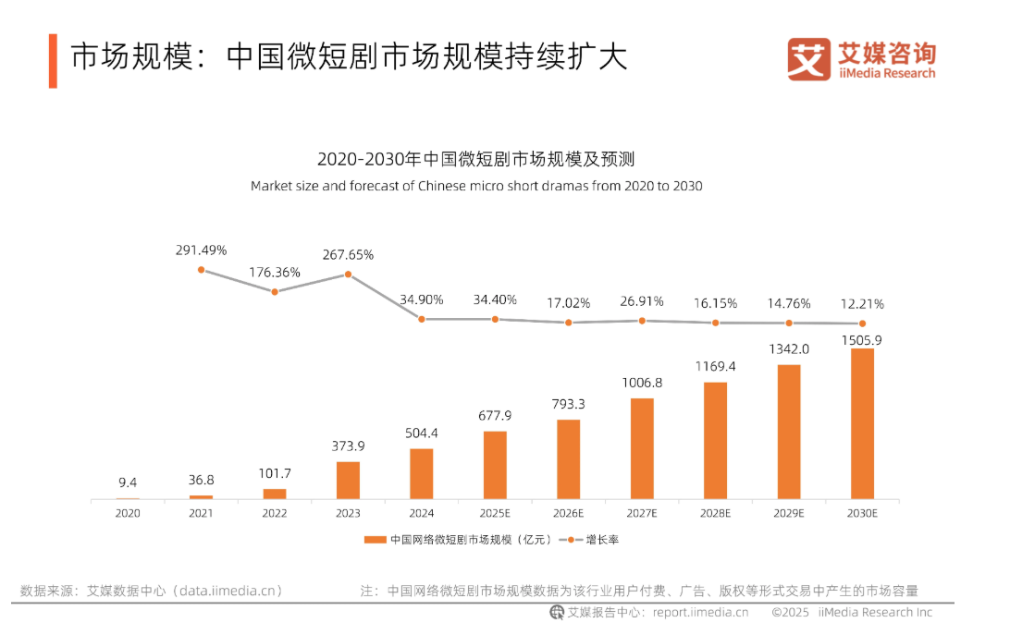
 |  | 每年新增短剧数量 |  |  |  | 000 unit |  |  |  |  | 35.9 | 66.4 | 117.9 | 200.4 | 326.7 | 511.9 | 773.1 |  |  | N.A. | 66.8% |  | https://pdf.dfcfw.com/pdf/H3_AP202501161641945784_1.pdf#:~:text=2024%20%E5%B9%B41%2D12%20%E6%9C%88%EF%BC%8C%E9%95%BF%E8%A7%86%E9%A2%91%E5%92%8C%E7%9F%AD%E8%A7%86%E9%A2%91%E5%B9%B3%E5%8F%B08%E5%85%B1%E4%B8%8A%E7%BA%BF%E5%BE%AE%E7%9F%AD%E5%89%A71424%20%E9%83%A8%E3%80%82%209%E6%9A%91%E6%9C%9F%EF%BC%887%2D8%20%E6%9C%88%EF%BC%89%E6%98%AF%E5%BE%AE%E7%9F%AD%20%E5%89%A7%E4%B8%8A%E6%96%B0%E7%9A%84%E9%AB%98%E5%B3%B0%E3%80%82&text=2024%20%E5%B9%B4%EF%BC%8C%E5%B0%8F%E7%A8%8B%E5%BA%8F%E5%92%8CAPP%20%E5%B9%B3%E5%8F%B010%E5%85%B1%E4%B8%8A%E7%BA%BF%E5%BE%AE%E7%9F%AD%E5%89%A735527%20%E9%83%A8%E3%80%82%2011%E9%99%A4%E4%B8%AA%E5%88%AB%E6%9C%88%E4%BB%BD%E5%87%BA%E7%8E%B0%E6%B3%A2%E5%8A%A8%E5%A4%96%EF%BC%8C%E6%95%B4%E4%BD%93%20%E5%91%88%E5%A2%9E%E9%95%BF%E8%B6%8B%E5%8A%BF%E3%80%82%20%E5%88%86%E5%B9%B3%E5%8F%B0%E7%9C%8B%EF%BC%8C%E5%B0%8F%E7%A8%8B%E5%BA%8F%E4%BB%8D%E6%98%AF%E5%BE%AE%E7%9F%AD%E5%89%A7%E5%8F%91%E8%A1%8C%E7%9A%84%E6%9C%80%E4%B8%BB%E8%A6%81%E6%B8%A0%E9%81%93%E3%80%82 | 2024年新增短剧数量巨大，其中小程序和APP平台共上线了超过35527部微短剧，而长视频平台则上线了402部
 |  |  | yoy |  |  | % |  |  |  |  |  | 85.0% | 77.50% | 70.00% | 63.00% | 56.70% | 51.03% | 0.9
 |  |  | ADX短剧版数据显示：2025年上半年，参与投流的微短 剧总数（去重）超6.63万部，其中新剧总数超3.96万部， 占比约60%。
 |  | 数字人渗透率 |  |  |  | % |  |  |  |  | 0.0% | 0.2% | 3.2% | 8.0% | 15.0% | 27.5% | 40.0%

 |  | 每部剧每分钟数 |  |  |  | min |  |  |  |  | 280 | 280 | 280 | 280 | 280 | 280 | 280 |  |  | N.A. | 0.0%
 |  |  | 短剧一般30-70集左右，平均一集3-5分钟

 | 2.2b | 数字人短剧收费 |  |  |  | RMB per min |  |  |  |  | 80.0 | 73.3 | 66.7 | 60.0 | 53.3 | 46.7 | 40.0 |  |  | N.A. | -10.9%

 | GJ-短剧收入 |  |  |  |  | RMB 亿元 |  |  |  |  |  | 0.02 | 0.60 | 2.00 | 5.00
 |  |  |  |  |  | RMB Mn |  |  |  |  |  | 2.00 | 60.00 | 200.00 | 500.00
 | GJ-市场份额 |  |  |  |  |  |  |  |  |  |  | 91.66% | 85.21% | 74.25% | 68.33%

3 | 政府数字人市场规模
3 | 政务机构数字人市场规模 |  |  |  |  | RMB Mn |  | 139.2 | 341.8 | 385.9 | 431.9 | 496.4 | 632.6 | 785.2 | 954.4 | 1,140.5 | 1,343.6 |  |  | 45.9% | 20.8%
 |  |  |  |  |  |  |  |  | 145.51% | 12.92% | 11.92% | 14.93% | 27.44% | 24.12% | 21.56% | 19.50% | 17.81%
 | 3.a | 数字人新渗透政务机构数量 |  |  |  | 000 unit |  | 0.5 | 1.0 | 1.1 | 1.1 | 1.1 | 1.4 | 1.6 | 1.8 | 2.0 | 2.2 |  |  | 32.5% | 12.9%
 |  |  |  |  |  |  |  |  | 120.96% | 2.66% | 2.59% | 6.09% | 18.33% | 15.85% | 13.96% | 12.47% | 11.26%
 |  | 数字人已渗透政务机构数量（保有量） |  |  |  | 000 unit |  | 0.5 | 1.5 | 2.5 | 3.6 | 4.8 | 6.1 | 7.7 | 9.5 | 11.5 | 13.7 |  |  | 98.4% | 24.9%

 |  |  | 中国政务机构数量 |  |  | 000 unit |  | 580.0 | 587.9 | 595.7 | 603.6 | 611.2 | 618.4 | 625.4 | 632.2 | 638.6 | 644.8
 |  |  |  |  | yoy |  |  |  | 1.36% | 1.34% | 1.32% | 1.25% | 1.19% | 1.13% | 1.07% | 1.02% | 0.97% | 0.95

 |  |  | 数字人渗透率 |  |  | % |  | 0% | 0.3% | 0.4% | 0.6% | 0.8% | 1.0% | 1.2% | 1.5% | 1.8% | 2.1% | 0.25% | 0.30% | 95.7% | 23.5%
 |  |  |  |  |  |  |  |  | 0.2% | 0.2% | 0.2% | 0.18% | 0.21% | 0.24% | 0.27% | 0.30% | 0.33% | 0.03%
 | 3.b | 政务机构数字人每年支出 |  |  |  | 000 RMB |  | 300.0 | 333.3 | 366.7 | 400.0 | 433.3 | 466.7 | 500.0 | 533.3 | 566.7 | 600.0

 | 注释：
 |  | 小冰专家：一个政务机关约采购三个数字人用于政务办理，政务大厅业务导流，政策引读等，25-30万一共
 | 中国政务机构数量
 |  | 县级以上政务服务综合的大厅 |  |  |  | 000 unit |  |  |  |  | 3.5
 |  | 基层便民中心 |  |  |  | 000 unit |  |  |  |  | 600
 |  | 国务院部门及有关单位大厅 |  |  |  | 000 unit |  |  |  |  | 0.06
 |  | 省政府服务中心 |  |  |  |  |  |  |  |  | 0.026

 |  | 截至2024年9月，全国县级及以上政务服务综合大厅超3500个，基层便民服务中心（站）超60万个，国务院部门及有关单位共设立政务服务大厅约60个，在31个省（区、市）和新疆生产建设兵团中有26个地方成立了省级政务服务中心或省级大厅，

4 | 医疗数字人市场规模
3 | 医疗数字人市场规模 |  |  |  |  | RMB Mn |  | 78.2 | 121.0 | 214.3 | 309.5 | 329.2 | 542.4 | 766.3 | 979.8 | 1,179.4 | 1,361.3 |  |  | 58.2% | 28.0%
 |  |  |  |  |  |  |  |  | 54.63% | 77.11% | 44.46% | 6.36% | 64.75% | 41.28% | 27.87% | 20.37% | 15.42%
 | 3.1 | 医院 |  |  |  | RMB Mn |  | 16.4 | 29.3 | 49.0 | 92.4 | 114.3 | 120.5 | 138.6 | 157.9 | 178.4 | 200.2 |  |  | 78.0% | 13.8%
 | 3.2 | 医生 |  |  |  | RMB Mn |  | 53.9 | 81.9 | 154.3 | 198.5 | 169.0 | 324.9 | 481.4 | 637.1 | 790.4 | 939.8 |  |  | 54.5% | 29.6%
 | 3.3 | 养老院 |  |  |  | RMB Mn |  | 8.0 | 9.8 | 10.9 | 18.6 | 46.0 | 97.0 | 146.3 | 184.9 | 210.6 | 221.3 |  |  | 32.6% | 51.0%

 |  | 医院 |  |  |  |  |  |  | 78.8% | 67.5% | 88.4% | 23.7% | 5.4% | 15.0% | 13.9% | 13.0% | 12.2%
 |  | 医生 |  |  |  |  |  |  | 52.0% | 88.4% | 28.7% | -14.9% | 92.3% | 48.2% | 32.3% | 24.1% | 18.9%
 |  | 养老院 |  |  |  |  |  |  | 22.5% | 11.6% | 70.5% | 146.5% | 111.1% | 50.7% | 26.4% | 13.9% | 5.1%

3.1 | 医院数字人市场规模 |  |  |  |  | RMB Mn |  | 16.4 | 29.3 | 49.0 | 92.4 | 114.3 | 120.5 | 138.6 | 157.9 | 178.4 | 200.2
 |  |  |  |  |  |  |  |  | 78.84% | 67.46% | 88.37% | 23.75% | 5.40% | 15.03% | 13.90% | 13.02% | 12.23%
 | 3.1a | 数字人新渗透医院数量 |  |  |  | Unit |  | 33 | 63 | 113 | 231 | 269 | 268 | 292 | 316 | 340 | 364
 |  |  | 三级医院 |  |  | Unit |  | 33 | 55 | 105 | 222 | 162 | 151 | 166 | 180 | 195 | 210
 |  |  | 二级医院 |  |  | Unit |  | 0 | 7 | 8 | 9 | 104 | 114 | 124 | 133 | 143 | 152
 |  |  | 一级医院 |  |  | Unit |  | 0 | 0 | 0 | 0 | 3 | 3 | 2 | 2 | 2 | 2
 |  |  | 其他 |  |  | Unit |  | 0 | 0 | 0 | 0 | 0 | 0 | 0 | 0 | 0 | 0

 |  | 数字人已渗透医院数量（保有量） |  |  |  | Unit |  | 33 | 96 | 209 | 440 | 709 | 976 | 1,268 | 1,584 | 1,924 | 2,288
 |  |  | 三级医院 |  |  | Unit |  | 33 | 88 | 193 | 415 | 577 | 728 | 894 | 1,074 | 1,269 | 1,479
 |  |  | 二级医院 |  |  | Unit |  | 0 | 7 | 16 | 25 | 129 | 243 | 367 | 500 | 643 | 795
 |  |  | 一级医院 |  |  | Unit |  | 0 | 0 | 0 | 0 | 3 | 5 | 8 | 10 | 12 | 14
 |  |  | 其他 |  |  | Unit |  | 0 | 0 | 0 | 0 | 0 | 0 | 0 | 0 | 0 | 0

 |  | 中国医院数量 |  |  |  | Unit |  | 36,570 | 36,976 | 38,355 | 39,221 | 40,332 | 41,455 | 42,592 | 43,740 | 44,897 | 46,065
 |  |  | 三级医院 |  |  | Unit |  | 3,275 | 3,523 | 3,855 | 4,150 | 4,436 | 4,726 | 5,020 | 5,316 | 5,614 | 5,914 |  |  |  |  |  | PJ Sylva
 |  |  | 二级医院 |  |  | Unit |  | 10,848 | 11,145 | 11,946 | 12,315 | 12,908 | 13,504 | 14,103 | 14,703 | 15,304 | 15,905 |  |  |  |  |  | PJ Sylva
 |  |  | 一级医院 |  |  | Unit |  | 12,649 | 12,815 | 13,252 | 13,888 | 14,433 | 14,981 | 15,534 | 16,090 | 16,648 | 17,208 |  |  |  |  |  | PJ Sylva
 |  |  | 其他 |  |  | Unit |  | 9,798 | 9,493 | 9,302 | 8,868 | 8,555 | 8,244 | 7,935 | 7,631 | 7,331 | 7,038 |  |  |  |  |  | PJ Sylva

 |  | 数字人渗透率
 |  |  | 三级医院 |  |  | % |  | 1.0% | 2.5% | 5.0% | 10.0% | 13.0% | 15.4% | 17.8% | 20.2% | 22.6% | 25.0%
 |  |  | 二级医院 |  |  | % |  | 0.0% | 0.1% | 0.1% | 0.2% | 1.0% | 1.8% | 2.6% | 3.4% | 4.2% | 5.0%
 |  |  | 一级医院 |  |  | % |  | 0.0% | 0.0% | 0.0% | 0.0% | 0.3% | 0.7% | 1.0% | 1.3% | 1.7% | 2.0%
 |  |  | 其他 |  |  | % |  | 0.0% | 0.0% | 0.0% | 0.0% | 0.0% | 0.1% | 0.1% | 0.1% | 0.2% | 0.2%

 | 3.1b | 医院数字人单项目支出 |  |  |  | 000 RMB |  | 500.0 | 466.7 | 433.3 | 400.0 | 425.0 | 450.0 | 475.0 | 500.0 | 525.0 | 550.0
 |  | 注释
 |  | 1.福建医院采购数字人（3D)大概50万 |  |  |  |  |  |  |  |  |  |  |  |  |  |  |  |  |  |  |  |  | https://fjsl.com.cn/info/26539.jspx

3.2 | 医生数字人市场规模 |  |  |  |  | RMB Mn |  | 53.9 | 81.9 | 154.3 | 198.5 | 169.0 | 324.9 | 481.4 | 637.1 | 790.4 | 939.8
 |  | yoy |  |  |  |  |  |  | 52.05% | 88.40% | 28.66% | -14.89% | 92.28% | 48.19% | 32.34% | 24.05% | 18.90%
 | 3.2a | 数字人新渗透医生数量 |  |  |  | 000 unit |  | 3.6 | 5.7 | 11.3 | 15.3 | 13.5 | 27.1 | 41.9 | 57.9 | 75.3 | 94.0
 |  |  | yoy |  |  |  |  |  | 59.12% | 97.59% | 35.26% | -11.49% | 100.29% | 54.64% | 38.36% | 29.96% | 24.85%
 |  | 数字人已渗透医生数量（保有量） |  |  |  | 000 unit |  | 3.6 | 9.3 | 20.6 | 35.9 | 49.4 | 76.5 | 118.3 | 176.2 | 251.5 | 345.5

 |  | 中国医生数量 |  |  |  | 000 unit |  | 3,590.8 | 3,721.8 | 4,118.9 | 4,782.0 | 4,938.1 | 5,096.9 | 5,258.5 | 5,422.7 | 5,589.1 | 5,758.1 |  |  |  |  |  | https://www.nhc.gov.cn/mohwsbwstjxxzx/tjtjnj/202501/8193a8edda0f49df80eb5a8ef5e2547c/files/1740022743894_10341.pdf
 |  |  | Yoy |  |  |  |  |  | 3.65% | 10.67% | 16.10% | 3.26% | 3.21% | 3.17% | 3.12% | 3.07% | 3.02%

 |  | 医院医生数量 |  |  |  |  |  | 98.19 | 100.65 | 107.39 | 121.92 | 122.44 | 122.95 | 123.46 | 123.97 | 124.49 | 125.0

 |  | 数字人渗透率 |  |  |  | % |  | 0.10% | 0.25% | 0.50% | 0.75% | 1.00% | 1.50% | 2.25% | 3.25% | 4.50% | 6.00%
 |  |  | 渗透率差值 |  |  |  |  |  | 0.15% | 0.25% | 0.25% | 0.25% | 0.50% | 0.75% | 1.00% | 1.25% | 1.50% |  | 0.25%
 | 3.1b | 医生数字人单项目支出 |  |  |  | 000 RMB |  | 15.0 | 14.3 | 13.7 | 13.0 | 12.5 | 12.0 | 11.5 | 11.0 | 10.5 | 10.0 |  |  |  |  |  |  | u

 | 注释：
 | 出门问问专家：1w6形象克隆费+500分钟免费，一般用不完500分钟

3.3 | 养老院数字人市场规模 |  |  |  |  | RMB Mn |  | 8.0 | 9.8 | 10.9 | 18.6 | 46.0 | 97.0 | 146.3 | 184.9 | 210.6 | 221.3 |  |  | 32.6% | 51.0%
 |  |  |  |  |  |  |  |  | 22.50% | 11.56% | 70.51% | 146.54% | 111.15% | 50.70% | 26.39% | 13.94% | 5.05%
 | 3.2a | 数字人新渗透养老院数量 |  |  |  | 000 unit |  | 0.0 | 0.0 | 0.0 | 0.1 | 0.1 | 0.3 | 0.4 | 0.5 | 0.5 | 0.6 |  |  | 15.8% | 44.0%

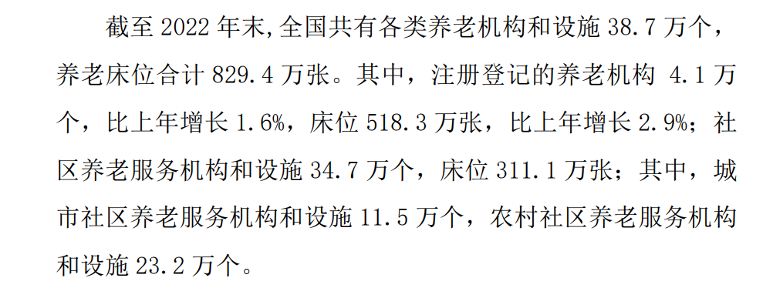
 |  | 数字人已渗透养老院数量（保有量） |  |  |  | 000 unit |  | 0.0 | 0.1 | 0.1 | 0.2 | 0.3 | 0.6 | 1.0 | 1.5 | 2.1 | 2.6

 |  | 中国养老院数量 |  |  |  | 000 unit |  | 40.0 | 41.0 | 41.0 | 41.1 | 41.3 | 41.4 | 41.6 | 41.7 | 41.9 | 42.0
 |  |  |  |  |  |  |  |  | 2.5% | 0.0% | 0.3% | 0.3% | 0.3% | 0.3% | 0.3% | 0.3% | 0.3%
 |  | 数字人渗透率 |  |  |  | % |  | 0.1% | 0.2% | 0.3% | 0.5% | 0.8% | 1.5% | 2.5% | 3.7% | 5.0% | 6%

 | 3.1b | 养老院数字人单项目支出 |  |  |  | 000 RMB |  | 200.0 | 233.3 | 266.7 | 300.0 | 316.7 | 333.3 | 350.0 | 366.7 | 383.3 | 400.0 |  |  |  |  |  |  | u

 | 注释：
 | 出门问问专家：一般养老院配两个屏幕的数字人医生，半离线部署，一个10万

5 | 教育数字人市场规模

5 | 教育数字人市场规模 |  |  |  |  | RMB Mn |  | 51.5 | 82.9 | 129.8 | 255.9 | 306.9 | 602.8 | 771.5 | 938.6 | 1101.5 | 1257.3 |  |  | 70.7% | 30.4%
 |  | 教师 |  |  |  | RMB Mn |  | 42.4 | 72.9 | 118.7 | 241.6 | 289.8 | 582.8 | 748.5 | 912.4 | 1071.9 | 1224.2 |  |  | 78.6% | 31.1%
 |  | 学校 |  |  |  | RMB Mn |  | 9.0 | 10.0 | 11.1 | 14.4 | 17.1 | 20.0 | 23.0 | 26.2 | 29.6 | 33.1 |  |  | 16.7% | 14.9%

5.1 | 教师数字人市场规模 |  |  |  |  | RMB Mn |  | 42.4 | 72.9 | 118.7 | 241.6 | 289.8 | 582.8 | 748.5 | 912.4 | 1071.9 | 1224.2
 |  |  |  |  |  |  |  |  | 71.78% | 62.96% | 103.44% | 19.99% | 101.08% | 28.43% | 21.90% | 17.48% | 14.21%
 | 5.1a | 数字人新渗透高校以上教师数量 |  |  |  | 000 Unit |  | 2.8 | 5.1 | 8.7 | 9.4 | 11.2 | 22.5 | 30.1 | 38.2 | 47.0 | 56.3
 |  |  |  |  |  |  |  |  | 79.77% | 70.91% | 7.77% | 19.45% | 100.95% | 33.73% | 27.20% | 22.87% | 19.77%
 |  | 数字人已渗透高校以上教师数量（保有量） |  |  |  | 000 Unit |  | 2.8 | 7.9 | 16.6 | 26.0 | 37.1 | 59.6 | 89.7 | 127.9 | 174.9 | 231.1

 |  |  | 中国高校以上教师数量 |  |  | 000 Unit |  | 1885.2 | 1977.8 | 2074.9 | 2163.5 | 2251.3 | 2338.0 | 2423.6 | 2507.9 | 2590.8 | 2672.1 |  |  |  |  |  | http://www.moe.gov.cn/jyb_sjzl/sjzl_fztjgb/202410/t20241024_1159002.html#:~:text=%E9%AB%98%E7%AD%89%E6%95%99%E8%82%B2%E4%B8%93%E4%BB%BB%E6%95%99%E5%B8%88207.49,%E9%AB%98%E7%AD%89%E5%AD%A6%E6%A0%A11.41%E4%B8%87%E4%BA%BA%E3%80%82
 |  |  | Yoy |  |  |  |  |  | 4.91% | 4.91% | 4.27% | 4.06% | 3.85% | 3.66% | 3.48% | 3.30% | 3.14% | 0.95

 |  |  | 数字人渗透率 |  |  | % |  | 0.15% | 0.40% | 0.80% | 1.20% | 1.65% | 2.55% | 3.70% | 5.10% | 6.75% | 8.65%
 |  |  |  | 渗透率增长 |  |  |  |  | 0.25% | 0.40% | 0.40% | 0.65% | 0.90% | 1.15% | 1.40% | 1.65% | 1.90% | 0.25%

 |  | AI学伴新项目数量 |  |  |  | 000 unit |  | 0.0 | 0.0 | 0.0 | 7.5 | 9.8 | 21.4 | 28.8 | 36.9 | 45.7 | 55.1

 |  | AI学伴在数字人项目渗透率 |  |  |  | % |  | 0.0% | 0.0% | 0.0% | 80.0% | 87.5% | 95% | 96% | 97% | 97% | 98.00%

 | 5.1b | 教师数字人授课项目支出 |  |  |  | 000 RMB |  | 15.0 | 14.3 | 13.7 | 13.0 | 12.5 | 12.0 | 11.5 | 11.0 | 10.5 | 10.0 |  |  |  |  |  |  | 无需aigc技术

 |  | AI学伴数字人项目支出 |  |  |  | 000 RMB |  | 20.0 | 18.7 | 17.3 | 16.0 | 15.3 | 14.7 | 14.0 | 13.3 | 12.7 | 12.0

 | 注释：
 | 出门问问专家：一个老师1-1.5万，配送500分钟，超额部分极少
 | 小冰专家：AI学伴项目25年渗透比例约在80%，教育类项目未来不太涉及AIGC

5.2 | 学校数字人市场规模 |  |  |  |  | RMB Mn |  | 9.0 | 10.0 | 11.1 | 14.4 | 17.1 | 20.0 | 23.0 | 26.2 | 29.6 | 33.1 |  |  | 16.7% | 14.9%

 | 5.2a | 数字人新渗透学校数量 |  |  |  | 000 Unit |  | 0.1 | 0.1 | 0.1 | 0.1 | 0.2 | 0.2 | 0.2 | 0.2 | 0.2 | 0.2

 |  | 数字人已渗透学校数量（保有量） |  |  |  | 000 Unit |  | 0.1 | 0.1 | 0.2 | 0.4 | 0.5 | 0.7 | 0.8 | 1.0 | 1.2 | 1.4

 |  | 中国高校数量 |  |  |  | 000 Unit |  | 3.012 | 3.013 | 3.074 | 3.119 | 3.2 | 3.2 | 3.2 | 3.3 | 3.3 | 3.4 |  |  |  |  |  | http://www.moe.gov.cn/jyb_sjzl/sjzl_fztjgb/202410/t20241024_1159002.html#:~:text=%E9%AB%98%E7%AD%89%E6%95%99%E8%82%B2%E4%B8%93%E4%BB%BB%E6%95%99%E5%B8%88207.49,%E9%AB%98%E7%AD%89%E5%AD%A6%E6%A0%A11.41%E4%B8%87%E4%BA%BA%E3%80%82
 |  |  | Yoy |  |  |  |  |  | 0.03% | 2.02% | 1% | 1.39% | 1.32% | 1.26% | 1.19% | 1.13% | 1.08% | 0.95

 |  | 数字人渗透率 |  |  |  | % |  | 2% | 4.50% | 7.50% | 12% | 17% | 21% | 26% | 31% | 36% | 41%
 |  |  | 渗透率增长 |  |  |  |  |  | 2.50% | 3.00% | 5% | 5% | 5% | 5% | 5% | 5% | 5% | 0%

 | 5.2b | 学校基础建设数字人单项目支出 |  |  |  | 000 RMB |  | 150 | 133.33 | 116.67 | 100 | 113.33 | 126.67 | 140.00 | 153.33 | 166.67 | 180 |  |  |  |  |  | https://gzc.cuc.edu.cn/2023/0928/c1746a212211/page.htm

 | 注释：
 | 出门问问专家：项目按部署方式，线上15万一年，半离线10万，全离线40万以上

6 | 零售数字人市场规模

6 | 零售数字人市场规模 |  |  |  |  | RMB Mn |  | 84.08 | 179.23 | 268.47 | 318.96 | 415.16 | 580.72 | 789.94 | 1,049.40 | 1,365.79 | 1,745.86 |  |  | 56.0% | 32.8%

 | 6.1a | 数字人新渗透电商主播 |  |  |  | 000 Unit |  | 2.80 | 6.33 | 10.07 | 12.76 | 15.57 | 20.50 | 26.33 | 33.14 | 40.97 | 49.88

 |  | 数字人已渗透电商主播 |  |  |  | 000 Unit |  | 2.80 | 9.13 | 19.20 | 31.95 | 47.52 | 68.02 | 94.35 | 127.49 | 168.46 | 218.34

 |  |  | 中国电商主播数量 |  |  | 000 Unit |  | 9,342.43 | 11,410.42 | 12,797.19 | 14,524.57 | 16,387.08 | 18,383.36 | 20,510.85 | 22,765.87 | 25,143.67 | 27,638.51

 |  |  | 数字人渗透率 |  |  | % |  | 0.03% | 0.08% | 0.15% | 0.22% | 0.29% | 0.37% | 0.46% | 0.56% | 0.67% | 0.79%
 |  |  |  | 渗透率增速 |  |  |  |  | 0.05% | 0.07% | 0.07% | 0.07% | 0.08% | 0.09% | 0.10% | 0.11% | 0.12% | 0.01%

 | 6.1b | 电商直播数字人售卖单价 |  |  |  | 000 RMB |  | 30.00 | 28.33 | 26.67 | 25.00 | 26.67 | 28.33 | 30.00 | 31.67 | 33.33 | 35.00

 |  | 中国电商主播数量测算 |  |  |  | 000 Unit |  | 9342.4 | 11410.4 | 12797.2 | 14524.6 | 16387.1 | 18383.4 | 20510.9 | 22765.9 | 25143.7 | 27638.5
 |  |  | 中国主播数量 |  |  | 000 Unit |  |  |  |  | 20267 | 33267
 |  |  | 中国直播用户规模 |  |  | 000 Unit |  | 703370 | 750650 | 815660 | 833030 |  |  |  |  |  |  |  |  |  |  |  | https://finance.sina.com.cn/tech/digi/2025-06-26/doc-infcktkp3628519.shtml?froms=ggmp
 |  |  | 中国电商直播用户规模 |  |  | 000 Unit |  | 384000 | 469000 | 526000 | 597000 |  |  |  |  |  |  |  |  |  |  |  | https://ciecc.ec.com.cn/upload/article/20250508/20250508102036216.pdf
 |  |  |  | Yoy |  |  |  |  | 22.1% | 12.2% | 13.5% | 12.8% | 12.2% | 11.6% | 11.0% | 10.4% | 9.9% | 0.95
 | 注释：
 | 小冰专家：电商直播单平台一年2-3万，高精度的话成本更高

 | 商务部数据显示2023 年上半年我国直播电商平台上来自各行各业的活跃电商主播数已达337.4 万人。 |  |  |  |  |  |  |  |  |  |  |  |  |  |  |  |  |  |  |  |  |  | https://finance.sina.com.cn/tech/digi/2024-10-11/doc-incseytv4425040.shtml

7 | 文娱IP数字人

7 | IP数字市场规模 |  |  |  |  | RMB Mn |  |  |  |  |  | 3 | 27 | 110 | 358 | 1,875 | 3,941 |  |  | N.A. | 230.9%
 |  |  |  |  |  |  |  |  |  |  |  |  |  |  |  | 1.875474 | 3.941490375
7.a | IP数字人数量 |  |  |  |  | 000 unit |  | 0 | 0 | 0 | 0 | 30 | 51 | 115 | 258 | 1033 | 1756 |  |  | N.A. | 97.0%
 |  | yoy |  |  |  |  |  |  |  |  |  |  | 70% | 125% | 125% | 300% | 70% |  |  | N.A. | N.A.
7.b | IP数字人变现 |  |  |  |  | RMB 000 per year |  |  |  |  |  | 100 | 529 | 958 | 1387 | 1816 | 2245 |  |  | N.A. | N.A.

 | IP案例分析
 | 影视飓风-全网粉丝数 4000万
 |  | 周边售卖 |  |  |  | RMB million |  |  |  |  | 117.5 |  |  |  |  |  |  |  |  |  |  |  | 他们在抖音小店的营业额达5000万至7500万元，淘宝大概过去365天他们的总营业额约为4500万至6000万
 |  | 内容定制 |  |  |  | RMB million |  |  |  |  | 110 |  |  |  |  |  |  |  |  |  |  |  | 影视飓风主账号发布了近百条正片内容，其中商业合作视频占比50至60条，报价100-300万元一条

 | 除了硅基大司马之外，还有罗永浩、任泽平、jesen huang、AI孔子、AI蔡澜、AI郑成功、AI郭沫若
 | 周杰伦虚拟IP2025年推出，IIP一年授权收入1850W |  |  |  |  |  |  |  |  |  |  |  |  |  |  |  |  |  |  |  |  |  | https://36kr.com/p/3371872371299078

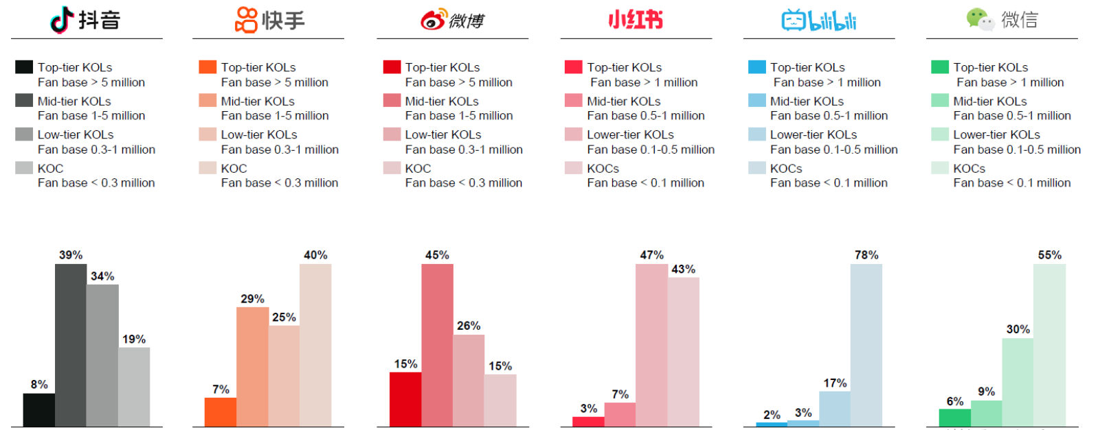
 | 抖音KOL数量分布,按粉丝数量划分
 |  | KOL数量
 |  |  | >5 M |  | 8%
 |  |  | 1-5M |  | 39%
 |  |  | 0.3-1M |  | 34%
 |  |  | <0.3M |  | 19%

 |  | 收入
 |  |  | >5 M |  | 8000
 |  |  | 1-5M |  | 3000
 |  |  | 0.3-1M |  | 1000
 |  |  | <0.3M |  | 500

Notes
 | Original Source | CIC | Prospectus | Additional Checks
original source data is inconsistent with CIC | https://www.stats.gov.cn/sj/zxfb/202412/t20241226_1957892.html 2023年末，全国共有文化、体育和娱乐业法人单位81.7万个，从业人员519.5万人，分别比2018年末增长44.1%和23.7%。其中，企业法人单位76.7万个，从业人员438.1万人，分别比2018年末增长51.3%和30.2%。 | 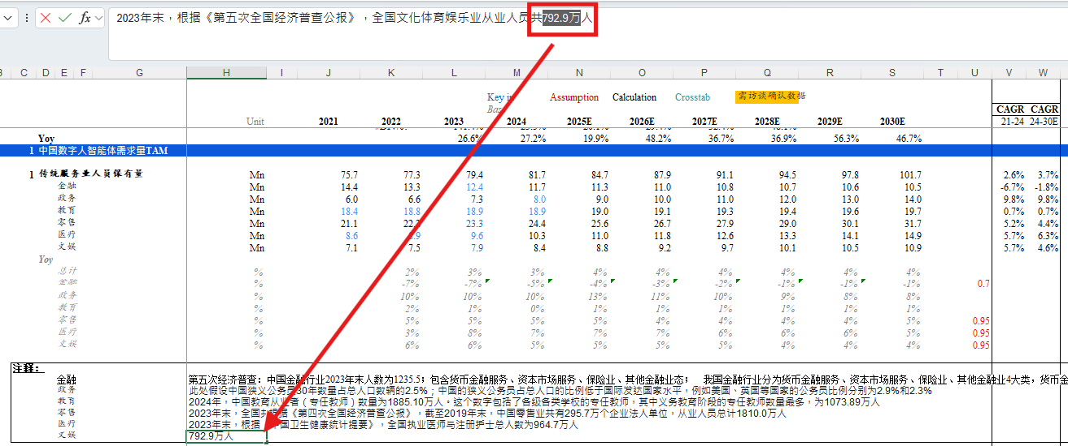 2023年末，根据《第五次全国经济普查公报》，全国文化体育娱乐业从业人员共792.9万人
original source data lack of supporting evidence for CIC's assumption | 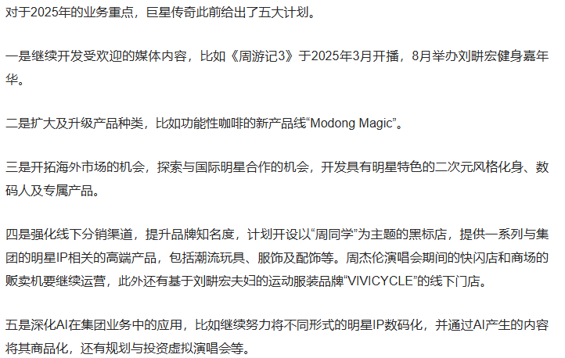 | 周杰伦虚拟IP2025年推出，IP一年授权收入1850W |  | 巨星传奇2024年报
competition and comparision | 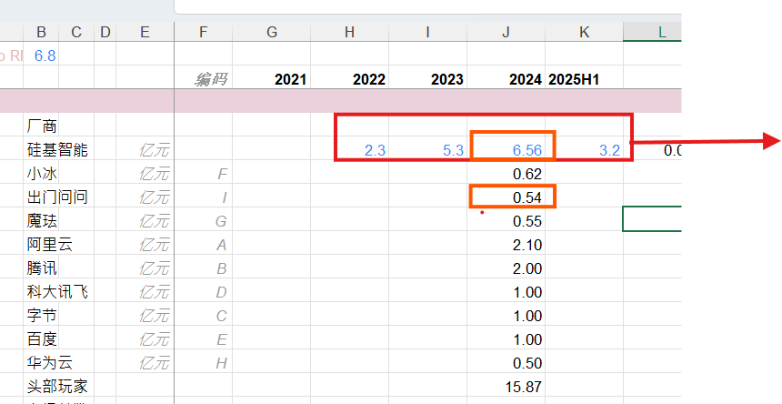 | 1. 硅基TRP期间收入待与最终审计报告确认 2. 与同业竞争收入对比口径：全部业务收入vs细分业务收入 | 